Estadísticas
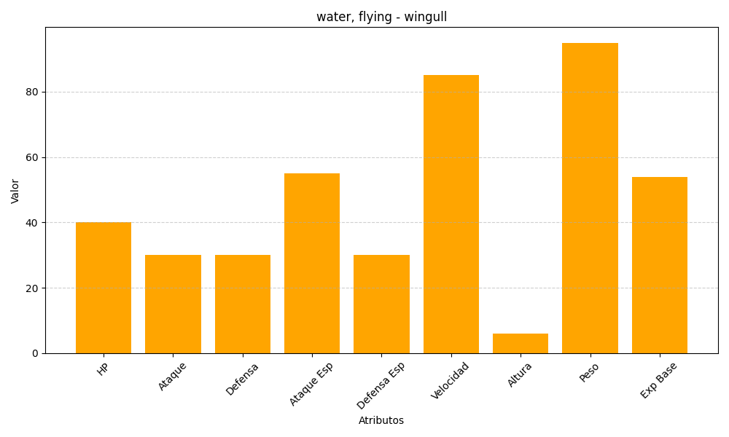
ID | Nombre | Tipo | HP | Ataque | Defensa | Ataque Especial | Defensa Especial | Velocidad | Altura | Peso | Experiencia Base
278 | wingull | water, flying | 40 | 30 | 30 | 55 | 30 | 85 | 6 | 95 | 54

